Sheet1
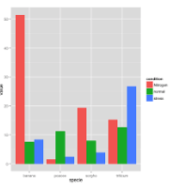
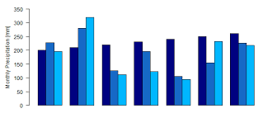
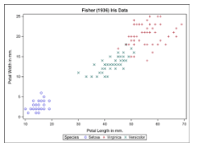
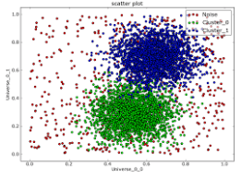
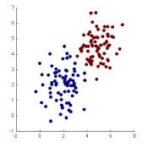
Scatter plots with groups
color=grey

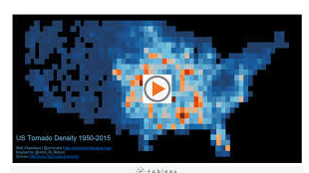
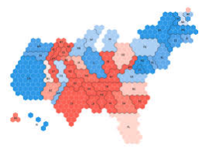
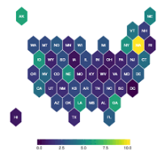
Map Hexbin | color = purple
 | L'idée c'est de découper une zone géographique avec plein de petit hexbin. Peut etre faire la forme de la France?
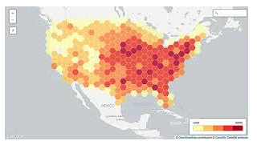

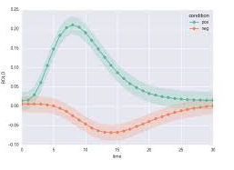
Line wth confidence | color=blue
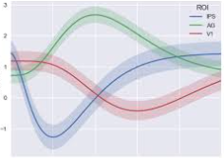

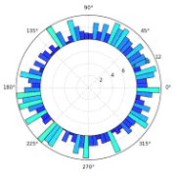

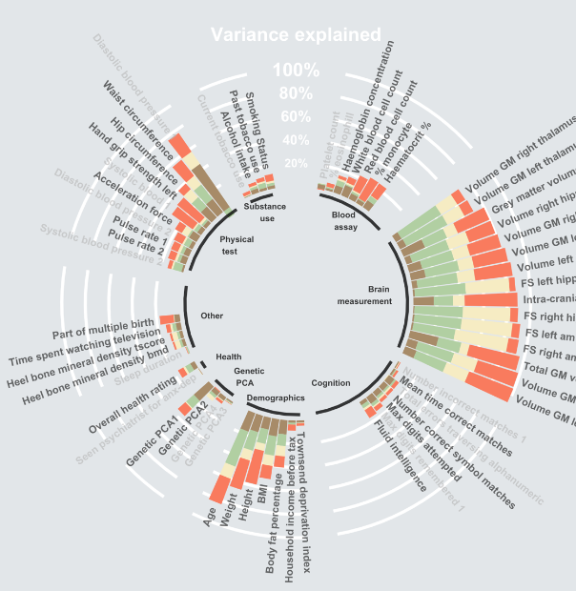
Circular barplot | color=green
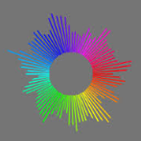

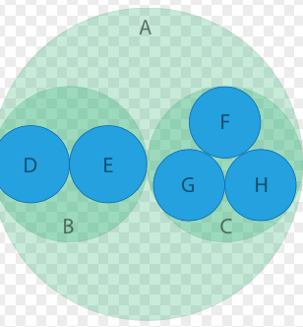
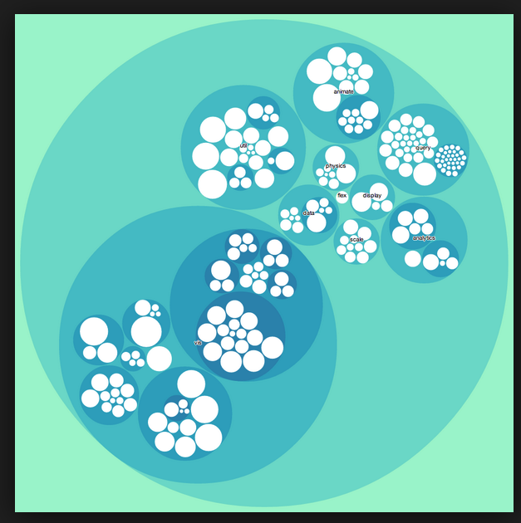
Circular Packing = treemap bubble
color=red

Joyplot | color=yellow
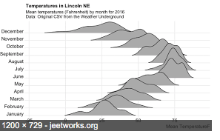
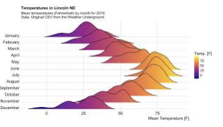
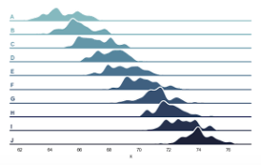

Edge Bundle | Celui la existe déjà mais j'aurais besoin de l'améliorer. Il faut qu'on est plus l'impression de 'bundle': que certins traits se regroupent pour ensuite se reséparer.
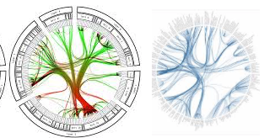
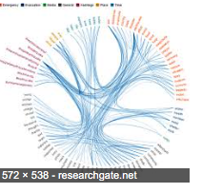
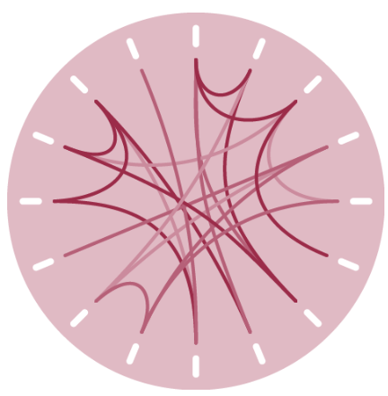

Hive plot | color = green | tu peux mettre moins d'arc de cercle que ca

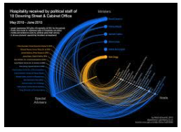
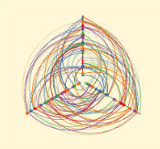
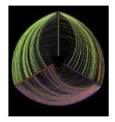

Small multiple | color=

 | Celui la est un peu plus compliqué a comprendre |  | area graph =
 | En gros l'idée c'est de séparer la window en 4 ou en 9 (je sais pas si ca va rentrer)
 | Dans chaque zone faire un area graph avec une shape très simple mais différentes à chaque fois, avec nuance de couleur si possivble

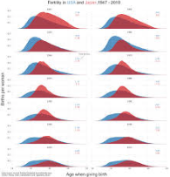

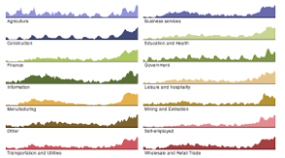
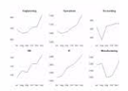

Grouped Barplot | color= green + red si possible, j'arrivez pas à choisir.
 | C'est presque comme le stack barplot btw

